企画書（例）
タイトル例 | 営業チーム週次レポート自動化ワークフロー企画書

1. 目的・背景
項目 | 記入例
現状の課題 | 営業Mgrが毎週月曜に前週売上を集計しSlack共有しているが、作業に2時間以上かかり、定例会議前にバタバタする。ミスも多く、数字の信頼性に不安がある。
ワークフロー 導入目的 | 定例会議前にSlackに正確なレポートを自動投稿し、営業Mgrは分析と戦略立案に集中できる状態をつくる。
ゴール（KGI） | 毎週月曜9:00にSlackでレポート共有を自動化し、作業時間を90％削減する。

2. 現状業務フロー（As-Is）
ステップNo | 作業内容 | 担当者 | 所要時間（分） | 使用ツール | 課題
1 | 営業が売上データをExcelに入力 | 営業 | 30 | Excel | フォーマットが統一されていない
2 | Excelを取りまとめ、集計とグラフ作成 | 営業Mgr | 60 | Excel | 転記ミスが多発
3 | 集計結果を確認して文章作成 | 営業Mgr | 30 | Word | 文面が属人化
4 | Slackにレポートを手動投稿 | 営業Mgr | 10 | Slack | 会議前に間に合わないことがある
Before合計時間 |  |  | 130 | 分

3. 改善後フロー（To-Be）
ステップNo | 改善後の作業内容 | 使用ツール | 入力 | 出力 | 完了条件
1 | データを整形 | Python | Excel | 整形済みCSV | データ整形成功
2 | 集計・グラフ自動生成 | Python | 整形済みCSV | 集計結果JSON | JSON出力完了
3 | 集計結果を文章化 | ChatGPT | JSON | 自然文レポート | 文章出力完了
4 | Slackに自動投稿 | Dify | 自然文レポート | Slack通知 | Slack投稿確認済み
After合計時間（確認作業のみ） |  |  | 10 | 分

4. ツール役割分担
ツール | 役割 | 活用ポイント
ChatGPT | 考える・文章生成 | 集計データを自然な文章レポートに変換
Dify | 流れを制御・自動連携 | スケジュールトリガー、Slack通知、条件分岐
Python / GAS | データ整形・計算 | Excelデータの集計・グラフ生成

5. 効果予測（Before→After）
指標 |  | Before | After |  | 改善幅
作業時間 |  | 130分 | 10分 |  | ▲120分（▲92%）
集計ミス件数 |  | 毎週1～2件 | 0件 |  | ▲100%
Slack投稿率 |  | 70% | 100% |  | 30％

6. 最終成果物・提出物
完成したものの「Chat GPTからのレポート」「コード」「Difyの条件分岐」などが分かるものをスクリーンショットし貼り付けて記録に残そう。
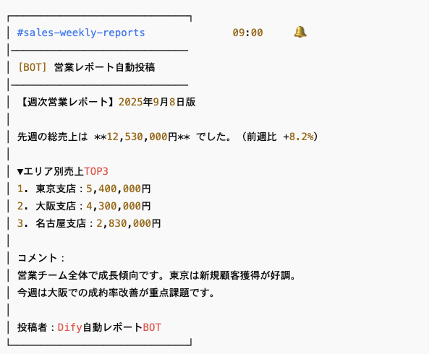
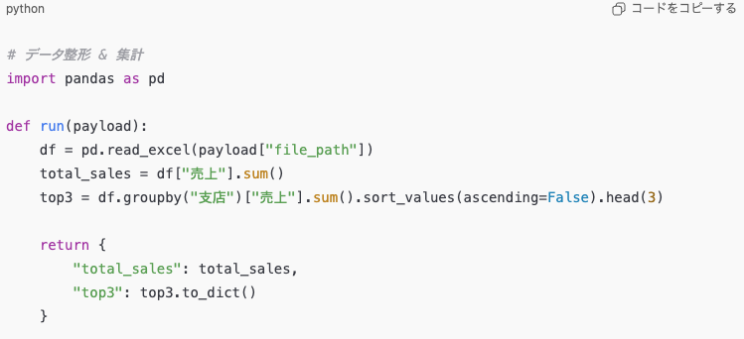

8. 評価・レビュー
 |  | 自己評価 ※自分で振り返り評価してみよう |  | 講師評価 ※講師からレビューしながら評価入力ください
①成果達成度 | 設定したゴール（KGI）に対してどれだけ達成できたかを評価。 | ４、目標を100％達成できた |  | ４、目標を100％達成できた
②ツール活用度 | ChatGPT・Dify・Pythonなど、学んだAIツールを適切に活用できているかを評価。 | ３、講師補助があれば企画・実装を完遂できる |  | ４、講師補助なしでほぼ自走できるが、細部の確認が必要

9. 振り返り
8. 評価・レビューの自己評価と講師評価を振り返り、うまくいったこと、課題だったこと、今後改善することを振り返り、今後の企画実装に活かすために記入ください。
Slackへのレポート自動投稿を実現し、作業時間を90%以上削減できたことで、目標は100%達成できた。 企画段階では自分で改善案を考えられるようになり成長を実感しているが、実装面ではPythonやDifyを一人で扱うのは難しく、講師補助が不可欠だった。 今後は小規模フローから実装力を高め、講師補助なしで自走できるレベルを目指したい。

ワークシートの準備
ワークシートの使用準備
ファイル名に「※編集不可/コピー必須」と記載のとおり、このファイルはSAMURAIの共有ドライブ上で受講生様に共有するためのファイルです。
閲覧権限しか付与していないため、そのまま編集しようとしてもできません。
そのため、この共有用ファイルをコピーしてからご利用いただきます。
以下のように「ファイル > コピーを作成」を選択して、マイドライブにコピーを保存してください。
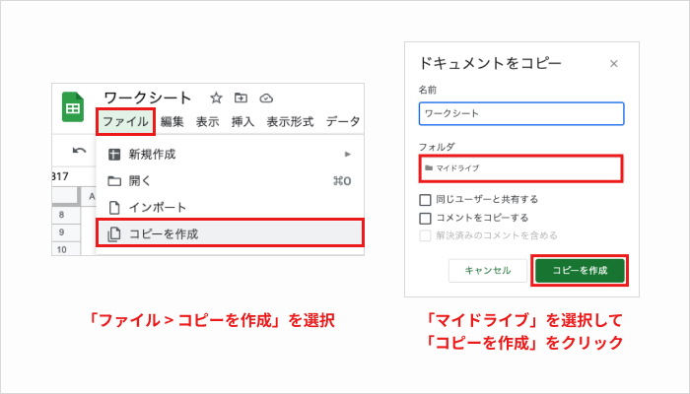

ワークシートが使用できない場合
以下のような場合、編集できないことがあります。ご注意ください。
・マイドライブにコピーを作成できていない
・このファイルを直接編集しようとしている
どうしても解決できない場合、Q&Aでお問い合わせください。

シート（タブ）のコピー方法
シート（タブ）のコピーして追加する方法

コピーしたいシート（タブ）の上で右クリックをし、「コピーを作成」を押下。
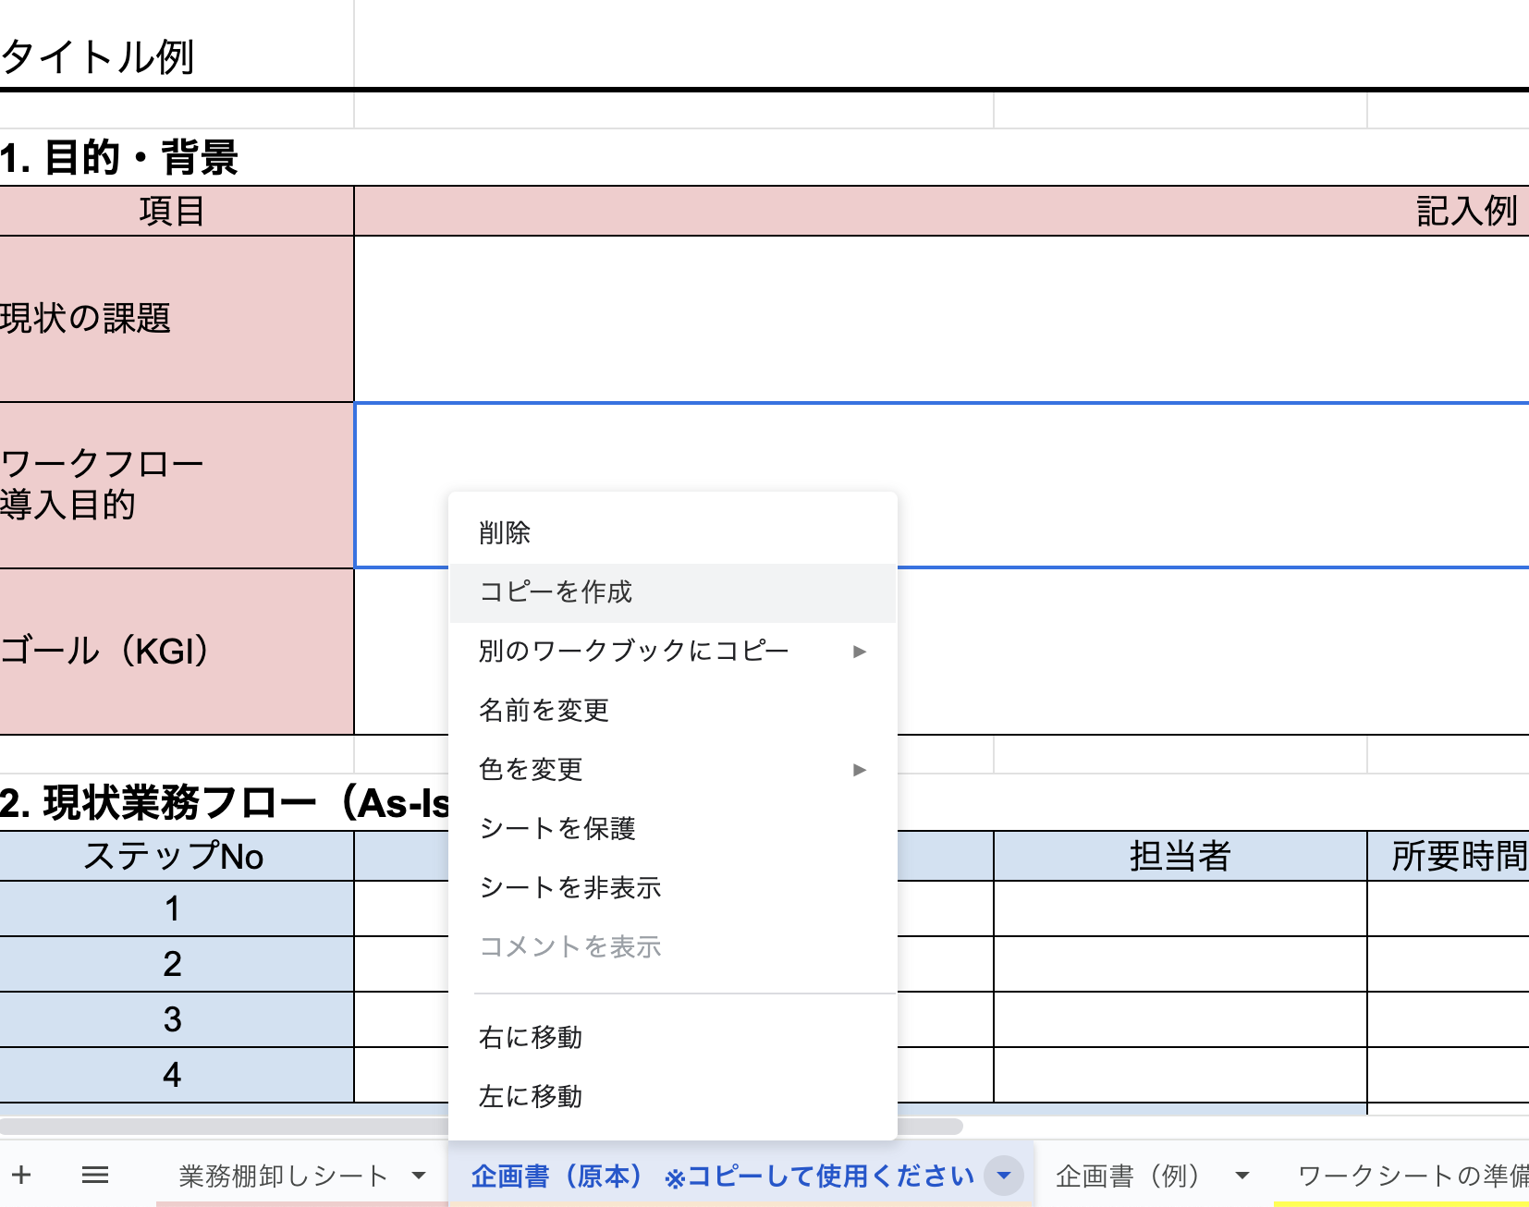

コピーされたシート（タブ）をダブルクリック（もしくは右クリックで「名前の変更」）をし、自分がわかりやすい名前に変更しておくと便利。

▼

